画面
機能設計書 |  |  | システム名 | プロジェクト名 | 登録日付 |  |  | 更新日付
 |  |  | Biz-X POTTS
画面レイアウト |  |  | サブシステム名 | 機能名名 | 登録担当者 |  |  | 更新担当者
 |  |  | 出荷 | 出荷確定

 | 画面レイアウト

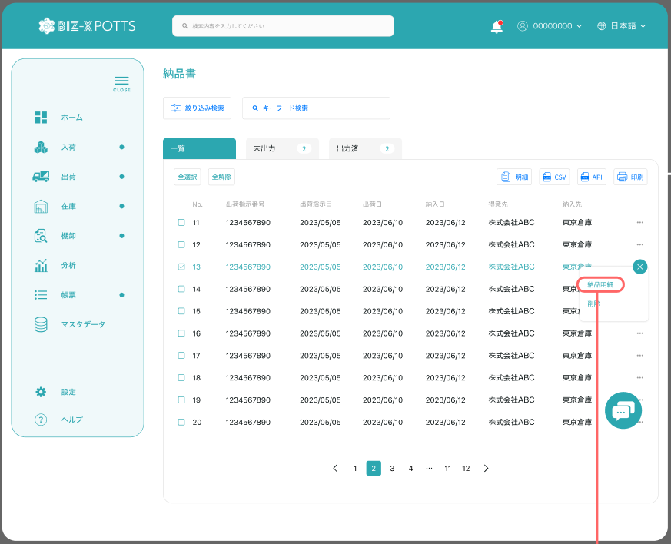

出荷確定

 |  |  |  |  |  | 功能包括：检索，明细查看，打印
未確定
確定済

確定 取消

 |  |  |  |  |  |  | 確定済一覧を表示する

 |  |  |  |  |  |  | 未確定一覧を表示する

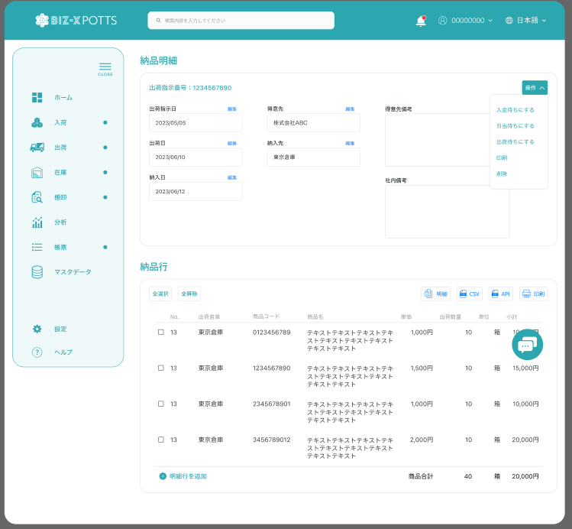

出荷明細

 |  |  |  |  |  |  | 具体项目参照
 |  |  |  |  |  |  | 【画面項目定義】

出荷明細行

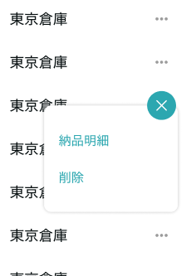

明細
取消

 |  | 弹窗
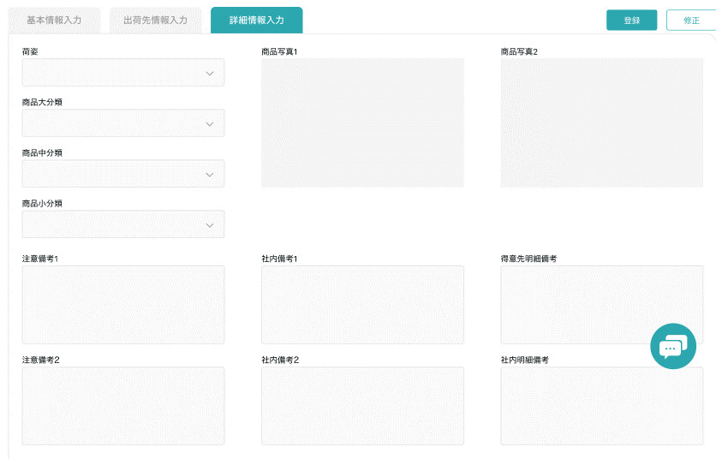

 |  |  |  |  |  |  |  |  | 具体项目参照
 |  |  |  |  |  |  |  |  | 【画面項目定義】

画面 (SP)
機能設計書 |  | システム名 | プロジェクト名 | 登録日付 | 更新日付
 |  | Biz-X POTTS
画面レイアウト |  | サブシステム名 | 機能名名 | 登録担当者 | 更新担当者
 |  | 出荷 | 出荷確定

 | 画面レイアウト

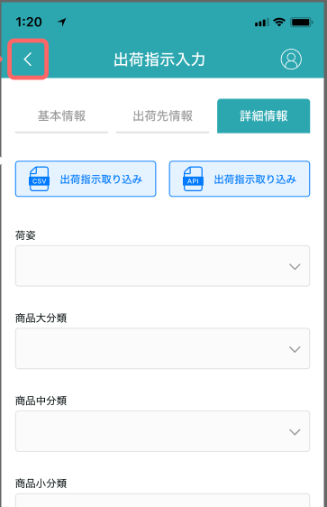
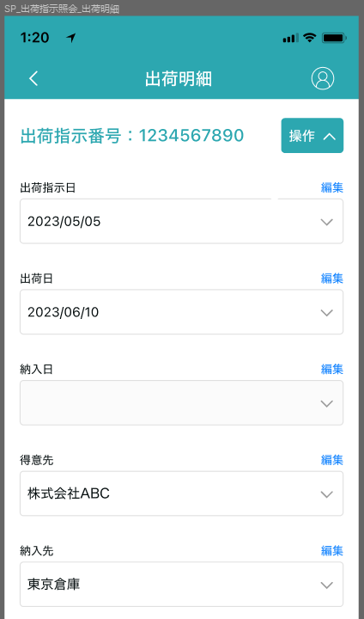
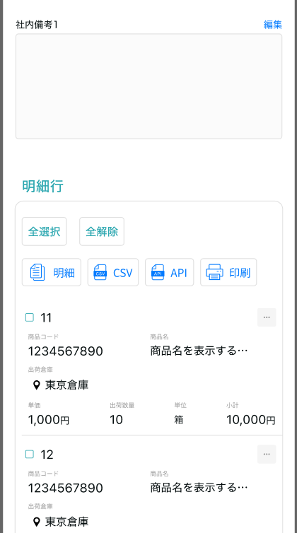
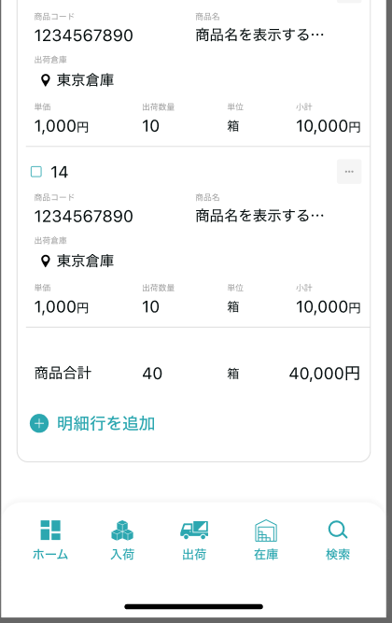

出荷確定

出荷確定

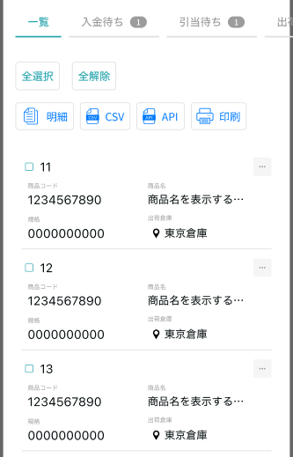
未确定
確定済

確定
キャンセル

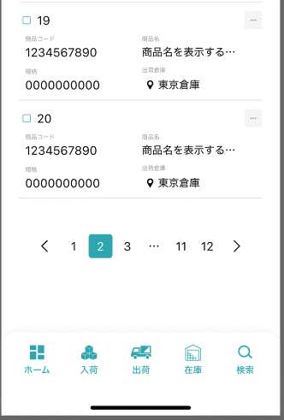

出荷明細行

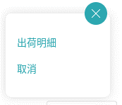

明細
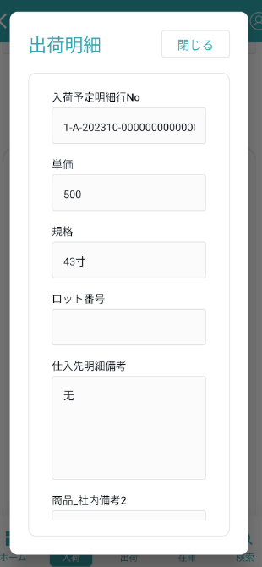

明細

画面項目定義 (SP)
機能設計書 |  |  | システム名 |  |  |  | プロジェクト名 |  |  |  |  |  | 登録日付 |  |  | 更新日付
 |  |  | Biz-X POTTS
画面項目定義 |  |  | サブシステム名 |  |  |  | 機能名名 |  |  |  |  |  | 登録担当者 |  |  | 更新担当者
 |  |  | 出荷 |  |  |  | 出荷確定

PC端参照
No | 項目名 | ID | 種類 | 属性 | DB 桁数 | 画面 桁数 | IO | タブ | 必須 | 表示 | 配置 | IME | ref | chk | 書式 |  | 概要 | 登録時仕様 |  | 更新時仕様
 |  |  |  |  |  |  |  |  |  |  |  |  |  |  |  |  |  | 取得元 | 仕様 | 取得元 （照会/削除も同様） | 仕様

 | 検索条件
 | 出荷指示日 |  |  |  |  |  |  |  |  |  |  |  |  |  |  |  |  | dtb_ship(出荷指示) | 出荷指示日
 | 出荷確定一覧
 | ID |  |  |  |  |  |  |  |  |  |  |  |  |  |  |  |  | dtb_ship(出荷指示) | ID
 | 出荷指示番号 |  |  |  |  |  |  |  |  |  |  |  |  |  |  |  |  | dtb_ship(出荷指示) | 出荷指示番号
 | 出荷指示日 |  |  |  |  |  |  |  |  |  |  |  |  |  |  |  |  | dtb_ship(出荷指示) | 出荷指示日
 | 納入日 |  |  |  |  |  |  |  |  |  |  |  |  |  |  |  |  | dtb_ship(出荷指示) | 納入日
 | 得意先 |  |  |  |  |  |  |  |  |  |  |  |  |  |  |  |  | dtb_ship(出荷指示) | 得意先_名称
 | 納入先 |  |  |  |  |  |  |  |  |  |  |  |  |  |  |  |  | dtb_ship(出荷指示) | 納入先_名称
 | 出荷状態 |  |  |  |  |  |  |  |  |  |  |  |  |  |  |  |  | dtb_ship(出荷指示) | 出荷状態
 | 出荷確定明細
 | 出荷指示番号 |  |  |  |  |  |  |  |  |  |  |  |  |  |  |  |  | dtb_ship(出荷指示) | 出荷指示番号
 | 出荷指示日 |  |  |  |  |  |  |  |  |  |  |  |  |  |  |  |  | dtb_ship(出荷指示) | 出荷指示日
 | 納入日 |  |  |  |  |  |  |  |  |  |  |  |  |  |  |  |  | dtb_ship(出荷指示) | 納入日
 | 得意先 |  |  |  |  |  |  |  |  |  |  |  |  |  |  |  |  | dtb_ship(出荷指示) | 得意先_名称
 | 納入先 |  |  |  |  |  |  |  |  |  |  |  |  |  |  |  |  | dtb_ship(出荷指示) | 納入先_名称
 | 得意先備考 |  |  |  |  |  |  |  |  |  |  |  |  |  |  |  |  | dtb_ship(出荷指示) | 社内備考１
 | 社内備考 |  |  |  |  |  |  |  |  |  |  |  |  |  |  |  |  | dtb_ship(出荷指示) | 社内備考２
 | 出荷確定明細一覧
 | ID |  |  |  |  |  |  |  |  |  |  |  |  |  |  |  |  | dtb_ship_detail(出荷指示明細) | ID
 | 出荷倉庫 |  |  |  |  |  |  |  |  |  |  |  |  |  |  |  |  | dtb_ship_detail(出荷指示明細) | 出荷倉庫
 | 商品コード |  |  |  |  |  |  |  |  |  |  |  |  |  |  |  |  | dtb_ship_detail(出荷指示明細) | 商品ID
 | 商品名 |  |  |  |  |  |  |  |  |  |  |  |  |  |  |  |  | mtb_product(商品マスタ) | 商品_名称
 | 単価 |  |  |  |  |  |  |  |  |  |  |  |  |  |  |  |  | dtb_ship_detail(出荷指示明細) | 単価
 | 出荷指示数 |  |  |  |  |  |  |  |  |  |  |  |  |  |  |  |  | dtb_ship_detail(出荷指示明細) | 出荷指示数
 | 規格 |  |  |  |  |  |  |  |  |  |  |  |  |  |  |  |  | mtb_product(商品マスタ) | 商品_規格
 | 出荷確定状態 |  |  |  |  |  |  |  |  |  |  |  |  |  |  |  |  | dtb_ship_detail(出荷指示明細) | 出荷確定
 | 小計 |  |  |  |  |  |  |  |  |  |  |  |  |  |  |  | 出荷指示数＊単価
 | 出荷確定明細一覧ダイアログ
 | 出荷指示明細行No |  |  |  |  |  |  |  |  |  |  |  |  |  |  |  |  | dtb_ship_detail(出荷指示明細) | 出荷指示明細行No
 | 出荷倉庫 |  |  |  |  |  |  |  |  |  |  |  |  |  |  |  |  | dtb_ship_detail(出荷指示明細) | 出荷倉庫
 | 商品コード |  |  |  |  |  |  |  |  |  |  |  |  |  |  |  |  | mtb_product(商品マスタ) | 商品コード
 | 商品名 |  |  |  |  |  |  |  |  |  |  |  |  |  |  |  |  | mtb_product(商品マスタ) | 商品_名称
 | 単価 |  |  |  |  |  |  |  |  |  |  |  |  |  |  |  |  | dtb_ship_detail(出荷指示明細) | 単価
 | 出荷指示数 |  |  |  |  |  |  |  |  |  |  |  |  |  |  |  |  | dtb_ship_detail(出荷指示明細) | 出荷指示数
 | 規格 |  |  |  |  |  |  |  |  |  |  |  |  |  |  |  |  | mtb_product(商品マスタ) | 商品_規格
 | 消費期限 |  |  |  |  |  |  |  |  |  |  |  |  |  |  |  |  | dtb_product_location(商品在庫位置) | 消費期限
 | ロット番号 |  |  |  |  |  |  |  |  |  |  |  |  |  |  |  |  | dtb_product_location(商品在庫位置) | ロット番号
 | シリアル |  |  |  |  |  |  |  |  |  |  |  |  |  |  |  |  | dtb_product_location(商品在庫位置) | シリアル
 | 得意先明細備考 |  |  |  |  |  |  |  |  |  |  |  |  |  |  |  |  | dtb_ship_detail(出荷指示明細) | 社内備考１
 | 社内明細備考 |  |  |  |  |  |  |  |  |  |  |  |  |  |  |  |  | dtb_ship_detail(出荷指示明細) | 社内備考２
 | 商品_写真１ |  |  |  |  |  |  |  |  |  |  |  |  |  |  |  |  | mtb_product(商品マスタ) | 商品_写真１
 | 商品_写真2 |  |  |  |  |  |  |  |  |  |  |  |  |  |  |  |  | mtb_product(商品マスタ) | 商品_写真2
 | 商品_社内備考１ |  |  |  |  |  |  |  |  |  |  |  |  |  |  |  |  | mtb_product(商品マスタ) | 商品_社内備考１
 | 商品_社内備考2 |  |  |  |  |  |  |  |  |  |  |  |  |  |  |  |  | mtb_product(商品マスタ) | 商品_社内備考2
 | 商品_注意備考１ |  |  |  |  |  |  |  |  |  |  |  |  |  |  |  |  | mtb_product(商品マスタ) | 商品_注意備考１
 | 商品_注意備考2 |  |  |  |  |  |  |  |  |  |  |  |  |  |  |  |  | mtb_product(商品マスタ) | 商品_注意備考2

イベント仕様 (SP)
機能設計書 |  |  | システム名 |  | プロジェクト名 | 登録日付 |  | 更新日付
 |  |  | Biz-X POTTS
イベント仕様 |  |  | サブシステム名 |  | 機能名名 | 登録担当者 |  | 更新担当者
 |  |  | 出荷 |  | 出荷確定
PC端参照
No | 対象 | イベント |  | 処理内容 |  |  | 備考
 |  | 初期化 |  | 检索条件【出荷指示日】默认为当日时间。进行检索 检索表：【dtb_ship(出荷指示)】 检索条件：【出荷指示日】=入力的【出荷指示日】 【出荷状態】in【6:出荷確定待ち 7:出荷済み】 【会社_ID】=登陆者的【会社ID】 【削除区分】=【2:未削除】 按照【出荷指示日】降序排列 同时检索其他tab数据的数量显示在画面上 默认显示一览页面
 |  | 检索 |  | 根据输入的检索条件进行检索，逻辑同初期化
 |  | tab切换 |  | tab切换时，对应检索条件变更，进行检索 一览：【出荷状態】in【6:出荷確定待ち 7:出荷済み】 未确定：【出荷状態】in【6:出荷確定待ち 】 确定济：【出荷状態】in【7:出荷済み】
 |  | 全选择/全解除 |  | 点击按钮可以全选择/全解除当前页表中所有数据
 | table顶部按钮 | 确定 |  | 未确定tab中显示按钮 check 选中数据【出荷状態】=【6:出荷確定待ち】以外的场合，提示错误 根据选中的数据循环更新表 1更新表：dtb_ship(出荷指示) 字段：【出荷状態】=【7:出荷済み】 【出荷確定日】= 当前系统时间 1-1循环更新明细表 如果【出荷確定】=【1:ON】跳过本次循环，进入下一条数据 如果【出荷確定】=【2:OFF(default)】执行一下更新 1-1-1更新表：dtb_ship_detail(出荷指示明細) 字段：【出荷確定】=【1:ON】 1-1-2插入表：dtb_store_history(受払明細) 其中【ロケーションid】为空 1-1-3更新表：dtb_store(在庫) 字段【在庫数】=【在庫数】-【梱包済数量】 【ロック数】=【ロック数】-【梱包済数量】 【出庫数】= 【出庫数】+【梱包済数量】 1-1-4 1-1-4-1检索表【dtb_rev_ship_location(商品入出荷位置)】 检索条件【入/出荷明細行No】=出荷指示明細的【出荷指示明細行No】 【入/出荷区分】=【2(出荷)】 1-1-4-2根据上面的检索结果去更新表【商品在庫位置】 更新表：dtb_product_location(商品在庫位置) 字段：【在庫数】=【在庫数】- 商品入出荷位置的【入/出庫数】 【ロック数】=【ロック数】- 商品入出荷位置的【入/出庫数】 条件：【ロケーションid】=商品入出荷位置的【商品ロケーションid】 【商品ID】=出荷指示明細的【商品ID】 2更新完成提示
 | table顶部按钮 | 取消 |  | 確定済tab中显示按钮 check选中数据中是否有連携済的数据 【連携済】是【1:ON】的数据>0件的场合 弹窗提示警告【当前选中出荷数据有已经连携过数据，是否要取消出荷确认】 【取消】：关闭窗口，取消动作结束 【确认】：继续执行一下操作 根据选中的数据循环更新表 0check 选中数据【出荷状態】=【7:出荷済み】以外的场合，提示【有数据确定未成功】 1更新表：dtb_ship(出荷指示) 字段：【出荷状態】=【6:出荷確定待ち】 【出荷確定日】= NULL 1-1循环更新明细表 如果【出荷確定】=【2:OFF(default)】跳过本次循环，进入下一条数据 如果【出荷確定】=【1:ON】执行一下更新 1-1-1更新表：dtb_ship_detail(出荷指示明細) 字段：【出荷確定】=【2:OFF(default)】 1-1-2插入表：dtb_store_history(受払明細) 其中【ロケーションid】=出荷指示明細的【ロケーションid】 1-1-3更新表：dtb_store(在庫) 字段【在庫数】=【在庫数】+【梱包済数量】 【ロック数】=【ロック数】+【梱包済数量】 【出庫数】= 【出庫数】-【梱包済数量】 1-1-4 1-1-4-1检索表【dtb_rev_ship_location(商品入出荷位置)】 检索条件【入/出荷明細行No】=出荷指示明細的【出荷指示明細行No】 【入/出荷区分】=【2(出荷)】 1-1-4-2根据上面的检索结果去更新表【商品在庫位置】 更新表：dtb_product_location(商品在庫位置) 字段：【在庫数】=【在庫数】+ 商品入出荷位置的【入/出庫数】 【ロック数】=【ロック数】+ 商品入出荷位置的【入/出庫数】 条件：【ロケーションid】=商品入出荷位置的【商品ロケーションid】 【商品ID】=出荷指示明細的【商品ID】 2更新完成提示 |  |  | 提示在所有数据更新完成后提示
 | table顶部按钮 | 印刷 |  | 出力当前选中数据的出荷確定一覧文件
 | table一览行数据 | 明细 |  | 跳转进入详细画面，传递参数【出荷指示ID】
 |  | 出荷明细初期化 |  | 根据传入参数（出荷指示ID）检索数据显示在画面上 上部：出荷明细，对应表：dtb_ship(出荷指示) 下部：明细行：对应表：dtb_ship_detail(出荷指示明細)
 |  | 返回 |  | 返回上一页
 | 出荷明细行数据 | 明细 |  | 跳转明细弹窗画面，传递参数（出荷指示明細ID） 根据传递参数，检索表【dtb_ship_detail(出荷指示明細)】，画面表示 *只是数据查看页面。右侧点击关闭按钮返回 |  |  | 关联表：dtb_product_location(商品在庫位置) dtb_rev_ship_location(商品入出荷位置) mtb_product(商品マスタ)
 |  | 取消 |  | 1check当前出荷指示明細数据字段【出荷確定】=【2:OFF(default)】场合， 已经取消过不能在进行取消，提示错误 2check当前数据对应表【dtb_ship(出荷指示)】的【連携済】是【1:ON】的场合，弹窗提示警告【当前出荷数据已经连携过，是否要取消出荷确认】 【取消】：关闭窗口，取消动作结束 【确认】：继续执行一下操作 3判断表【dtb_ship(出荷指示)】的【出荷状態】 如果【出荷状態】=7:出荷済み的场合更新字段 以外的场合，取消失败，提示【出荷状態不正确，取消失败】逻辑结束 更新表：dtb_ship(出荷指示) 字段：【出荷状態】=【6:出荷確定待ち】 【出荷確定日】= NULL 4更新表：dtb_ship_detail(出荷指示明細) 字段：【出荷確定】=【2:OFF(default)】 5插入表：dtb_store_history(受払明細) 其中【ロケーションid】=出荷指示明細的【ロケーションid】 6更新表：dtb_store(在庫) 字段【在庫数】=【在庫数】+【梱包済数量】 【ロック数】=【ロック数】+【梱包済数量】 【出庫数】= 【出庫数】-【梱包済数量】 7 7-1检索表【dtb_rev_ship_location(商品入出荷位置)】 检索条件【入/出荷明細行No】=出荷指示明細的【出荷指示明細行No】 【入/出荷区分】=【2(出荷)】 7-2根据上面的检索结果去更新表【商品在庫位置】 更新表：dtb_product_location(商品在庫位置) 字段：【在庫数】=【在庫数】+ 商品入出荷位置的【入/出庫数】 【ロック数】=【ロック数】+ 商品入出荷位置的【入/出庫数】 条件：【ロケーションid】=商品入出荷位置的【商品ロケーションid】 【商品ID】=出荷指示明細的【商品ID】 8取消完成提示，刷新出荷明细行一览数据

